utkast 4
Additionalitetsberäkning enligt
kriterier Bra Miljöval Elenergi 2021
Version 2023-04-03

Enligt kriterier Bra Miljöval Elenergi 2021 ska all försäljning av el märkt Bra Miljöval
generera avsättning av medel till fonder. Se kriterium 1.2 och 1.3 samt Bilaga 1. |  |  |  | Bilder från kriteriedokumentet Bilaga 1:

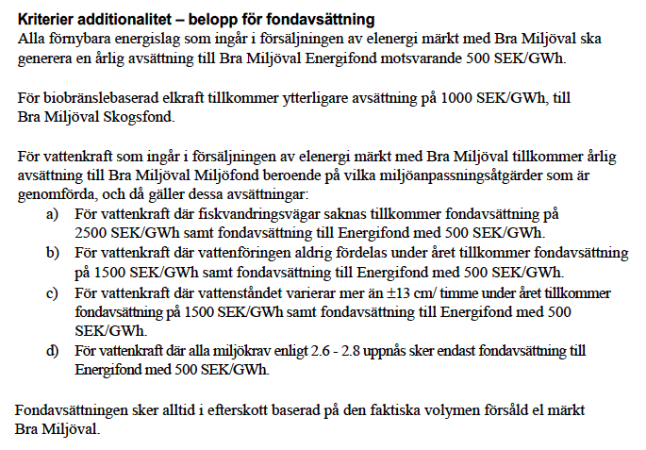
AVSÄTTNING SKOGSFOND: Fyll i såld volym i grönt fält.
 | GWh | SEK | Totalt SEK
Biokraft, all volym |  | 1,000 kr | - kr

AVSÄTTNING ENERGIFOND: Fyll i såld volym i de orange fält.
Volym fördelas enligt: | GWh | SEK | Totalt SEK
Biokraft, all volym |  | 500 kr | - kr
Solkraft |  | 500 kr | - kr
Vindkraft |  | 500 kr | - kr
Vattenkraft |  | 500 kr | - kr
Summa: | 0 |  | - kr

AVSÄTTNING MILJÖFOND: Fyll i såld volym per vattenkraftsklassificering i blå fält
Beroende på vilken klassificering (=uppnådda miljökrav) som vattenkraftverk har i
Bra Miljöval-systemet varierar den additionella avgiften. |  | Läs mer på denna webbsida.
Klassificering vattenkraft | GWh | SEK | Totalt SEK
1. Vattenkraft (d) |  | - kr | Energifond enl ovan
2. Vattenkraft (a) |  | 3,000 kr | - kr
3. Vattenkraft (a+b) |  | 1,500 kr | - kr
4. Vattenkraft (a+c) |  | 1,500 kr | - kr
5. Vattenkraft (b) |  | 4,000 kr | - kr
6. Vattenkraft (b+c) |  | 2,500 kr | - kr
7. Vattenkraft (c) |  | 4,000 kr | - kr
8. Vattenkraft (-) |  | 5,500 kr | - kr
Summa: | 0 |  | - kr

Välj fördelning av Miljöfondsmedel, minst 50 % till Miljöfonden
Standardfördelning | Till Energifond | 50% | - kr
50/50 enligt Bilaga 1 | Till Miljöfond | 50% | - kr
 |  |  | - kr
TOTALBELOPP ATT AVSÄTTA I FONDER
Energifond | - kr
Miljöfond | - kr
Skogsfond | - kr
Summa: | - kr

OBS! Licensavgifter enligt Särskilda villkor punkt 4.2 är inte medräknat ovan.
Grundavgift 5000 SEK/år och 600 SEK per såld GWh till slutanvändare.

